ANÁLISIS DE BRECHAS
ANEXO |  |  |  |  |  |  |  | Código
 |  |  |  |  |  |  |  | PR17-023-A01
ANÁLISIS DE BRECHAS SGE |  |  |  |  |  |  |  | Fecha
 |  |  |  |  |  |  |  | 2020-09-17

EMPRESA | :
INSTALACIÓN | :
RESPONSABLE | :
CARGO | :
CORREO ELECTRÓNICO | :
FECHA | :

COMPONENTES DE GESTIÓN | N | REQUISITOS |  | CONSULTA DE CUMLPIMIENTO | TIPO DE BRECHA | CUMPLIMIENTO 1: No cumple 2: Cumplimiento parcial 3: Se cumple | EVIDENCIA Y REGISTRO | % Avance | TOTAL | TEXTO GLOBAL | REXTO POR REQUISITO
Caracterización del SGE | 1 | Alcance y Límites de SGE |  | ¿Se encuentran definidos los límites y el alcance donde requiere realizar Gestión de Energía en su instalación? | Capacidad Organizacional | 1 | Documento que contiene el Alcance y los Límites de SGE. Ej. Política Energética, Acta de reunión, etc. | 0% | 0% | Para iniciar la implementación de un SGE en cualquier organización, se deben definir los límites y alcance de la instalación/proceso/área donde se aplicará la gestión de energía. Acto seguido, se deben determinar las áreas con consumos energéticos significativos dentro de estos límites para enfocar los esfuerzos iniciales. | Alcance: Es la extensión de actividades, instalaciones y decisiones cubiertas por la organización a través del SGE, que pueden incluir varios límites Límites: Límites físicos o de emplazamiento y/o límites organizacionales tal y como los define la organización
 | 2 | Áreas de consumo significativo |  | ¿Se encuentran definidas las áreas de mayor consumo energético en su instalación? | Elementos Técnicos | 1 | Balances de Energía por Áreas |  |  |  | Se deben establecer cuáles son las áreas con consumo energético importante, estas corresponden a aquellas áreas que tienen un consumo sustancial de energía y/o que ofrecen un alto potencial de mejora en el desempeño energético. | 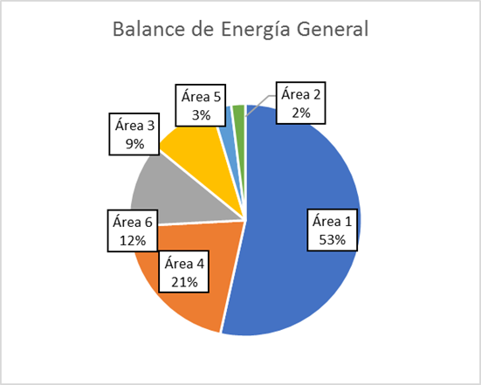
 | 3 | Identificación de Energéticos |  | ¿Se tiene identificada la proporción de consumo de los diferentes energéticos utilizados en su instlación? (Gas, electricidad, petróleo, etc.) | Elementos Técnicos | 1 | Balance de Energéticos |  |  |  | 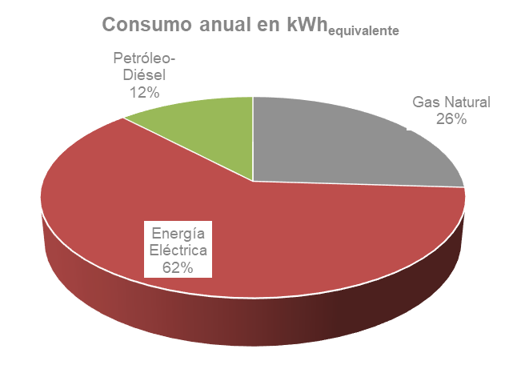 Un Balance de Energéticos que es un equivalente al control del uso y consumo de cada energético (electricidad, combustibles), así como su variación en el tiempo. El balance energético se realiza mediante mediciones, estimaciones, cálculos y registros de todos los energéticos utilizados.
Compromiso de la Gerencia | 4 | Política Energética y Difusión | Elaboración de Política | ¿Existe una política energética en su organización? | Capacidad Organizacional | 1 | Política Energética | 0% | 0% | Uno de los principales requisitos para el correcto funcionamiento de cualquier Sistema de Gestión, se basa en el Compromiso de la Gerencia de la organización. Esta, debe demostrar su apoyo al SGE estableciendo una “Política Energética” que debe ser difundida a todos los trabajadores, asegurar los recursos económicos y humanos necesarios para su cumplimiento. Además, para asegurar la mejora continua del SGE, la gerencia, debe realizar un correcto seguimiento de los resultados y buenas prácticas en eficiencia energética con el motivo de implementar las acciones correctivas que permitan mejorar el sistema. | La Política Energética debe establecer el compromiso de la organización para lograr la mejora del desempeño energético. Esta debe asegurarse entre otras cosas, de incluir un compromiso de mejora continua en el desempeño energético y de asegurar la disponibilidad de la información y los recursos necesarios para lograr los objetivos y metas de la organización.
 |  |  | Difusión | ¿Existe una difusión de la política energética y de las buenas prácticas o resultados del SGE a todos los niveles de la organización? | Capacidad Organizacional | 1 | Talleres, reuniones ampliadas, murales videos u otros medios de difusión. |  |  |  | La Política debe ser difundida para crear conciencia de EE en la organización. En la misma línea se deben difundir todo lo relacionado a Buenas Prácticas de EE y temas relacionados al SGE con el mismo objetivo de crear una cultura organizacional en torno a le EE
 | 5 | Representante de EE | Representante(s) EE | ¿Existe una persona/equipo formalmente encargado de temas relacionados a la Eficiencia Energética en la organización? | Capacidad Organizacional | 1 | Resolución, acta o documento que contenga la designación del representante de EE |  |  |  | La organización debe contar una persona o equipo encargado de los temas de Eficiencia Energética y Gestión de la Energía. El personal responsable, de contar con el respaldo de la gerencia y autoridad para tomar decisiones.
 |  |  | Capacitación | ¿El representante de EE o el equipo de EE tienen capacitaciones formales en Eficiencia Energética? | Capacidad RR/HH | 1 | Registro de capacitaciones |  |  |  | El encargado de EE debe estar debidamente capacitado en temas de gestión de energía y eficiencia energética, además de en los equipos y procesos de la organización con el objetivo de implementar correctamente el SGE.
 | 6 | Seguimiento |  | ¿La gerencia de la organización revisa los resultados de SGE o temás relacionados a la EE en alguna instancia de reunión? | Capacidad Organizacional | 1 | Acta de reunión gerencial |  |  |  | El seguimiento desde el punto de vista gerencial, se refiere a coordinar reuniones gerenciales en donde se puedan tratar temáticas de eficiencia energética. Deben ser reuniones periódicas en el tiempo, con el fin de analizar propuestas de proyectos, oportunidades de mejora, entre otros. El objetivo puntual de este seguimiento consiste en revisar los resultados del SGE para tomar acciones y apoyar con distintos recursos por parte de la Gerencia para de esta forma corregir desviaciones y mejorar continuamente el SGE.
 | 7 | Presupuesto destinado |  | ¿Existe un financiamiento dedicado a EE o una vía formal para solicitar presupuesto para proyectos EE o capacitaciones de EE? | Capacidad Organizacional | 1 | Presupuesto designado, modelo de solicitud de presupuesto |  |  |  | El presupuesto dedicado o centro de costos para proyectos de Eficiencia Energética o Gestión de la Energía, es una herramienta que debe ser suministrada y definida por la Alta Gerencia con el objetivo de darle operatividad a un SGE. En muchos casos, no existe presupuesto asignado para Eficiencia Energética, pero existen mecanismo por el cual solicitarlo para implementar proyectos de EE que sean atractivos para la organización.
PLANIFICACIÓN ENERGÉTICA | 8 | Registro de Consumo Energético | Registros | ¿En su instalación existe facturación y/o registros de consumo de energéticos (eléctricos, combustibles u otros) de los últimos 12 meses? | Elementos Técnicos | 1 | Facturación/registros | 0% | 0% | Una Línea Base energética, corresponde a la caracterización de un escenario representativo (sin implementación de un SGE) a través de una correlación entre el consumo de energía y la variable que impacta principalmente en su consumo, que en su mayoría corresponde a la variable de producción de una organización. Para obtenerla, es necesario identificar, revisar y analizar los usos y los consumos de energía con el objetivo de: • Determinar el tipo y la cantidad de energía utilizada para producción y la no asociada a esta. • Áreas y equipos de alto consumo energético. • Obtener las variables de procesos o claves, que afectan el consumo en los procesos/áreas de mayor consumo de energía y el personal asociado a estos | Como requisito principal para una línea base es tener conocimiento del consumo de energéticos histórico de la organización (por lo menos 12 meses atrás). Para ello es necesario contar con: • Facturación eléctrica o registros • Medición a través de equipos
 |  |  | Medición (equipos de medida) | ¿Su instalación posee equipos de medición de energía (totalizadores o medidores en línea)? | Elementos Técnicos | 1 | Equipos de medición de energía
 | 9 | Registro Variables de Proceso | Registros | ¿En su instalación existen registros de las variables productivas (o relevantes del proceso) de los últimos 12 meses? | Elementos Técnicos | 1 | Planillas de registro |  |  |  | Las variables de procesos o de operación corresponden a aquellas variables que se controlan en la operación para un correcto funcionamiento. En algunos casos hay ciertas variables que pueden afectar directamente el consumo de energía y estas corresponden a variables claves o significativas . Estas deben registrarse para poder analizar el consumo energético y su variación en función de estas a través de: Registros manuales y puntuales Medición a través de instrumentos
 |  |  | Medición (instrumentación de terreno) | ¿Su instalación posee instrumentación de terreno para variables productivas o de proceso relevantes para el proceso? | Elementos Técnicos | 1 | Instrumentación en terreno
 | 10 | Equipos importantes |  | ¿Se encuentran definidos los equipos de mayor consumo y/o criticidad y su utilización en su instalación? | Elementos Técnicos | 1 | Listado de equipos con potencias nominales |  |  |  | Es importante estar en conocimiento de los consumos de energía de los equipos de las áreas de consumo significativo dentro de la organización. A través de un listado de equipos (inventario), que contenga la información importante como potencia nominal, Factor de carga, horas de utilización entre otros, que permitirán obtener un análisis más detallado, como el % de consumo energético del equipo en relación con el área. De esta forma, se puede identificar cuáles son los equipos importantes y que impactan el consumo energético de la organización. Además de identificar las variables que lo afectan (variables claves) y el personal clave relacionado a este
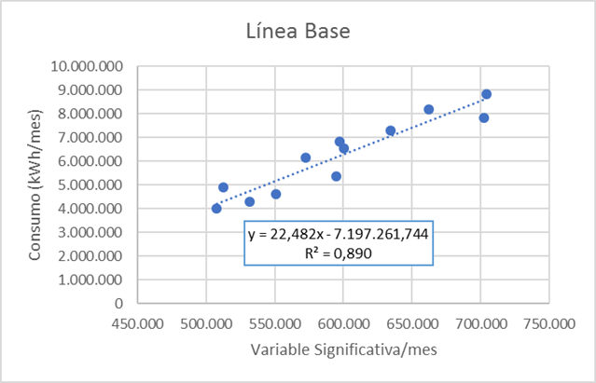
 | 11 | Seguimiento |  | ¿Existe algún software u otra herramienta que permita la gestión de variables eléctricas y/o de procesos en su instlación? | Elementos Técnicos | 1 | SCADA, otro. |  |  |  | El seguimiento del consumo energético o las variables que lo impactan se cumple con alguna herramienta que permita gestionarlas de la mejor manera e identificar alguna anomalía para tomar acciones. Algunas herramientas típicas (softwares especializados u otros) corresponden a: • SCADA, Sistema de control y otro Software especializado • Planillas Excel
 | 12 | Línea Base establecida |  | ¿Se utiliza una línea base energética funcional y clara en su instalación? | Elementos Técnicos | 1 | Línea Base energética, función matemática, modelos de consumos de energía anteriores (promedios), etc. |  |  |  | La Línea base energética generalmente consiste la relación entre consumo energético y la variable independiente que lo impacta (variable significativa). Uno de los modelos más simplificados, corresponde a una relación lineal entre estas variables, obteniéndose como resultado una ecuación de la recta y el valor de R2 que indicará el nivel de la relación entre el consumo y la variable significativa que lo afecta.
 | 13 | Procedimiento |  | Existe un procedimiento documentado para esablecer la línea base de consumos de la instalación? | Elementos Técnicos | 1 | Procedimiento documental |  |  |  | La línea base se debe definir de acuerdo con los métodos de cada organización, por lo que es recomendable que esta sea registrada y documentada en un procedimiento para llevar un control documental de la metodología y que permita su correcta divulgación y seguridad en la información.
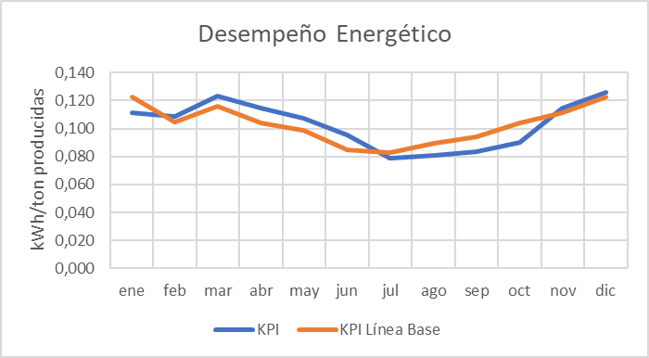
 | 14 | KPI |  | ¿Se utilizan KPIs energéticos en la instalación? | Elementos Técnicos | 1 | Planilla de Indicadores o KPI's | 0% |  | Los Indicadores clave de desempeño (KPI) energético se establecen con el objetivo de realizar seguimiento, controlar y monitorear el desempeño energético de una organización, de un área, proceso u otro. Estos deben ser cuantificables y se recomienda establecerlos para cada área de consumo importante. Los KPIs deben ser cuantificables y medibles, que permitan reflejar la eficiencia en el uso y consumo de la energía dentro del alcance donde se aplican. Además, deben permitir analizar los cambios respectos de una línea base determinada. | Un KPI energético utilizado habitualmente en las industrias, corresponde a la relación entre la energía consumida y la producción realizada, verificando que ambas variables seleccionadas sean medibles y cuantificables. Un KPI común puede obtenerse de la siguiente manera: KPI=(Energía Consumida Real)/(Producción) ((kWh))/((Unidad producción))
 | 15 | Seguimiento | Personal | ¿Existe personal capacitado y dedicado para realizar un análisis de las desviaciones y un seguimiento de los KPIs energéticos y la línea base | Capacidad RR/HH | 1 | Registro de capacitaciones, Responsabilidades de cargo, contrato, etc |  |  |  | El Seguimiento de los KPIs, es fundamental en las organizaciones ya que de acuerdo a alguna desviación significativa de este abrirán paso a las acciones requeridas para mantener el indicador dentro de los límites establecidos por la organización para un buen desempeño energético. Para esto se recomienda contar con los siguientes puntos: • Personal que esté capacitado en temas de Eficiencia Energética, así como en los procesos y el funcionamiento de estos (operación y mantenimiento) para analizar anomalías y desviaciones importantes con facilidad. • Personal dedicado y disponible para detectar oportunamente las anomalías o desviaciones de los KPI que pudieran presentarse (esto implica tener dentro de sus responsabilidades este punto, así como horas de trabajo destinadas especialmente a trabajar con los KPI).
 |  |  | Seguimiento | ¿Existe un mecanismo o herramienta para realizarle seguimiento al KPI, que aporte a tomar decisiones sobre sus posibles desviaciones y su impacto en el desempeño energético | Elementos Técnicos | 1 | Software, planillas, informes acta de reuniones etc. |  |  |  | Herramientas de Seguimiento, corresponden a planillas o softwares de gestión especializados. Generalmente, estos Indicadores deben ser presentados a los encargados (gerencia u otros) por lo que además pueden estar incluidos en informes de gestión.
 | 16 | Procedimiento |  | Existe un procedimiento documentado para esablecer KPIs energéticos adecuados de la instalación? | Elementos Técnicos | 1 | Procedimiento documental |  |  |  | Los KPI energéticos establecidos, sus variables y su metodología de cálculo se deben definir de acuerdo con la realidad de cada organización, por lo que es recomendable que sean registrados y documentados en un procedimiento para llevar un correcto control documental que permita su correcta divulgación y seguridad en la información.
 | 17 | Oportunidades de Mejora |  | ¿Se han realizado diagnósticos energéticos u otro tipo de análisis de donde se hayan obtenido posibles Oportunidades de Mejora en EE para la instalación? | Elementos Técnicos | 1 | Diagnósticos energéticos, eléctricos, mecánicos. Internos o externos. | 0% |  | Los objetivos son los resultados que se proponen para cumplir la política energética, a las oportunidades de mejora encontradas, o la mejora continua de la gestión de energía entre otros. A su vez, las metas están asociadas a los objetivos planteados, estas deben ser específicas, medibles, alcanzables y relevantes. A partir de los objetivos y metas de eficiencia energética, se debe armar un Plan de Acción para cada uno de ellos, que indique los plazos y los responsables de cumplir todas las actividades asociadas para su correcto desempeño. | Un Diagnóstico Energético consiste en un análisis detallado del uso y consumo de la energía en una organización y que tiene como uno de sus objetivos, la identificación de Oportunidades de Mejora para el desempeño energético. Estas oportunidades, se pueden priorizan respecto a plazos, montos de inversión e indicadores de rentabilidad y para ello deben registrarse y evaluarse
 | 18 | Objetivos y Metas |  | ¿Se han planteado Objetivos y Metas de EE asociados a mejoras en la gestión de la energía para su instalación? | Elementos Técnicos | 1 | Planilla de Objetivos y Metas energéticas de la instalación |  |  |  | Los Objetivos y Metas asociados al desempeño energético de la organización pueden ser de distintos tipos como mejorar la gestión de recursos (RR/HH, capacitaciones, medición de variables, etc.) o gestión de energía (reducción de consumos, implementación de nuevas tecnologías, etc.) entre otros y deben documentarse.
 | 19 | Plan de Acción |  | ¿Se estableció un Plan de Acción para los Objetivos y Metas de EE planteados? | Elementos Técnicos | 1 | Planilla con Plan de acción que indique responsables y tiempos designados para cumplimiento y seguimiento |  |  |  | Un plan de acción corresponde una expresión aterrizada de los objetivos y metas para facilitar su cumplimiento. Debe tener: • Tareas y actividades que permitan dar cumplimiento a la meta • Responsables • Plazos y seguimientos • Recursos necesarios (económicos y/o humanos) • Medios de verificación
Control Operacional | 20 | Criterios de Operación |  | ¿Están definidos los parámetros de operación de las variables operacionales importantes que afectan los las áreas de alto consumo energético de la instalación? | Elementos Técnicos | 1 | Parámetros de operación para equipos y/o áreas de alto consumo identificados en el equipamiento, identificación de operaciones (diagnósticos oepracionales), planes de mantenimientos en las áreas de alto consumo energético, comunicación del control operacional. (Instructivos, manuales procedimientos de operaciones) | 0% | 0% | El control operacional consiste en la identificación y monitoreo de operaciones y actividades mantenimiento que puedan impactar el consumo energético de la organización. Para ello, es importante tener identificados los parámetros que podrían afectarlo (variables significativas) así como las actividades y personal asociados a esos parámetros, como mantenciones y otros. | Los criterios de operación corresponden a los parámetros de control de cada variable asociada a un proceso/equipo, que debe operar entre ciertos rangos establecidos para un óptimo funcionamiento. Con ese fin, se deben identificar las operaciones que impactan al consumo energético además de las actividades relacionadas con el manteamiento de estos
 | 21 | Personal Clave |  | ¿Se identificaron y concientizaron a las personas que a través de sus acciones puedan afectar el desempeño energético de la instalación? (áreas de mayor consumo) | Capacidad RR/HH | 1 | Listado de personal |  |  |  | El Personal asociado a este control de operaciones y mantenimiento de áreas con alto consumo energético, debe ser identificado y estar en conocimiento de que sus acciones podrían impactar el desempeño energético del proceso/equipos
Eficiencia Energética en el Diseño | 22 | Criterios de EE en el Diseño |  | ¿Se consideran criterios de evaluación de EE durante la etapa de diseño de instalaciones, equipos, sistemas y procesos nuevos, modificados y/o renovados de la organización? | Elementos Técnicos | 1 | Registros del resultado del diseño | 0% |  | Para la realización, modificación y/o renovación de diseños de instalaciones, equipos, sistemas y procesos nuevos, es recomendable incorporar Criterios de Eficiencia Energética, esto en la etapa de diseño, y que tienen como objetivo optimizar el consumo y el uso de la energía requerida desde el inicio de un proyecto. | Algunos criterios de Eficiencia Energética en el diseño se refieren a la aplicación de las mejores prácticas y tecnologías para el uso eficiente de la energía, como pueden ser: • Tomar en cuenta las Oportunidades de Mejora detectadas • Buscar oportunidades de co-generación en el diseño • Ciclo de vida y eficiencia de los equipos • Integración de otros sistemas, como reutilizar un calor residual para calentar fluidos. • Optimizar uso de energía por regímenes de trabajo • Incluir sistemas de mediciones de energía y parámetros de control • Etc.
 | 23 | Personal Capacitado |  | Existe personal capacitado formalmente para incorporar la EE a la etapa de diseño de instalaciones, equipos, sistemas y procesos nuevos, modificados y/o renovados de la organización? | Capacidad RR/HH | 1 | Registro de personal y capacitaciones |  |  |  | El personal que esté a cargo de realizar las evaluaciones de los criterios de EE en el diseño, debe estar debidamente capacitados en temas de eficiencia energética. Para ello existen cursos y talleres que permiten al personal tener estas capacidades
 | 24 | Procedimiento |  | Existen procedimientos que indiquen los criterios de evaluación de EE durante la etapa de diseño de instalaciones, equipos, sistemas y procesos nuevos, modificados y/o renovados de la organización? | Elementos Técnicos | 1 | Procedimiento documental |  |  |  | Los Criterios de Eficiencia Energética en la etapa de diseño se deben definir de acuerdo con la realidad de cada organización, por lo que es recomendable que sean registrados y documentados en un procedimiento para llevar un correcto control documental que permita su correcta divulgación y seguridad en la información
Criterios de Compras con EE | 25 | Criterios de EE para compras |  | ¿Se consideran criterios de EE para adquisición de servicios de energía, productos y equipos que tengan o puedan tener impacto en el uso significativo de la energía de la organización? | Elementos Técnicos | 1 | Registros de evaluaciones de adquisiciones | 0% |  | La compra con eficiencia energética en relación a equipos o servicios de energía, trata de incentivar la evaluación del ciclo de vida de estos con una mirada en los costos operacionales a lo largo de la vida útil, para que la organización no deba volver a invertir en equipos/productos ineficientes con costos operacionales altos, aunque de inversión menor | Los criterios para compra eficiente se establecen sobre la base del desempeño energético en la operación a largo o mediano plazo de las adquisiciones, esto quiere decir que se evalúan los ahorros por costos de operación (kWh ahorrados y valorizados) de los equipos/productos ofertados por distintos proveedores. Es por eso que es de vital importancia informar a estos proveedores que sus ofertas estarán evaluadas bajo estos criterios.
 | 26 | Personal Capacitado |  | Existe personal capacitado formalmente para implementar criterios de EE para adquisición de servicios de energía, productos y equipos que tengan o puedan tener impacto en el uso significativo de la energía de la organización? | Capacidad RR/HH | 1 | Registro de personal y capacitaciones |  |  |  | El personal que esté a cargo de realizar las evaluaciones de los criterios de EE en las adquisiciones de productos/servicios, debe estar debidamente capacitado en temas de eficiencia energética. Para ello existen cursos y talleres que permiten al personal tener estas capacidades.
 | 27 | Procedimiento |  | Existen procedimientos que indiquen los criterios de EE para adquisición de servicios de energía, productos y equipos que tengan o puedan tener impacto en el uso significativo de la energía de la organización? | Elementos Técnicos | 1 | Procedimiento documental |  |  |  | Los Criterios de Eficiencia Energética en la adquisición de productos o servicios de energía, se deben definir de acuerdo con la realidad de cada organización, por lo que es recomendable que sean registrados y documentados en un procedimiento para llevar un correcto control documental que permita su correcta divulgación y seguridad en la información

RESULTADOS
ANEXO |  |  |  |  |  | Código
 |  |  |  |  |  | PR17-023-A01
RESULTADOS ANÁLISIS DE BRECHAS |  |  |  |  |  | Fecha
 |  |  |  |  |  | 2020-09-17

NIVEL DE CUMPLIMIENTO DEL SGE | 0%

COMPONENTES DE GESTIÓN |  | TIPO DE BRECHA
Caracterización del SGE | 0% |  | BRECHAS POR CERRAR | % TIPO DE BRECHA | % NO CUMPLIMIENTO
Compromiso de la Gerencia | 0% | Capacidad Organizacional | 6 | 19% | 100%
Línea Base | 0% | Capacidad RR/HH | 5 | 16% | 100%
KPIs | 0% | Elementos Técnicos | 21 | 66% | 100%
Objetivos y Metas Energéticas | 0%
Control Operacional | 0%
Eficiencia Energética en el Diseño | 0%
Criterios de Compras con Eficiencia Energética | 0%

 | Análisis de Brechas |  | NIVEL DE CUMPLIMIENTO DEL SGE
Caracterización del SGE | 0% | Caracterización del SGE | 0%
Compromiso de la Gerencia | 0% | Compromiso de la Alta Dirección | 0%
PLANIFICACIÓN ENERGÉTICA | 0% | Línea Base | 0%
 | 0% | IDEs | 0%
 | 0% | Objetivos y Metas Energéticas | 0%
Control Operacional | 0% | Control Operacional | 0%
Eficiencia Energética en el Diseño | 0% | Eficiencia Energética en el Diseño | 0%
Criterios de Compras con EE | 0% | Criterios de Compras con EE | 0%
Brechas por cerrar
No cumplimiento

